薪資明細
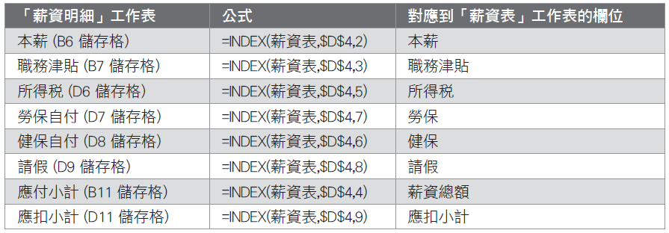
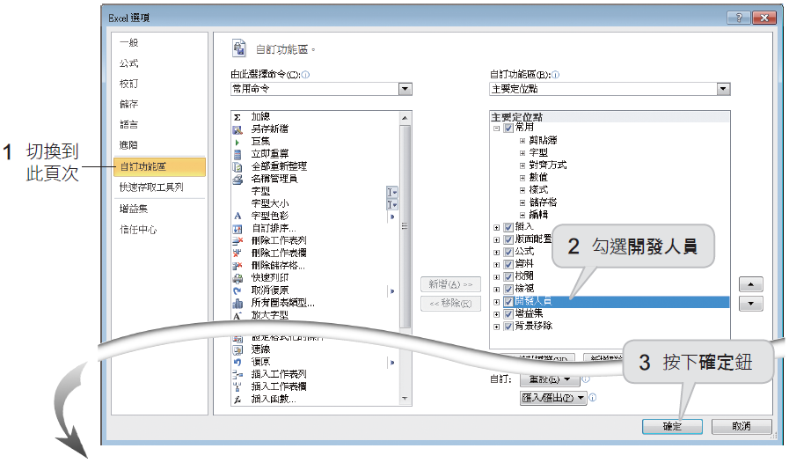
SoGood 公司薪資明細表 |  |  |  | o請按下檔案頁次的選項鈕／常用命令／勾選開發人員
年度： | 2010
月份： | 5
 |  |  | 11
姓名： |  | 部門： | 經銷部
本薪： | 43000 | 所得稅： | 0
職務津貼： | 0 | 勞保自付： | 630
 |  | 健保自付： | 635
 |  | 請假： | 0

應付小計(A) | 43000 | 應扣小計(B) | 1265

 | 實領金額：
(A)-(B)= | 41735

 |  |  |  | o請在下拉式方塊中按下滑鼠右鈕，從快顯功能表中選擇『控制項格式』命令
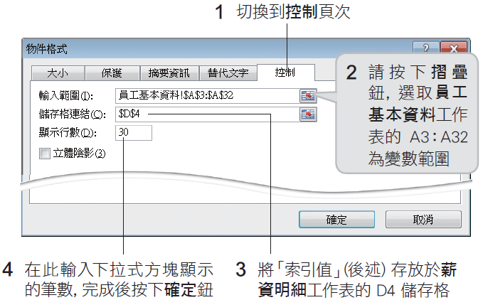

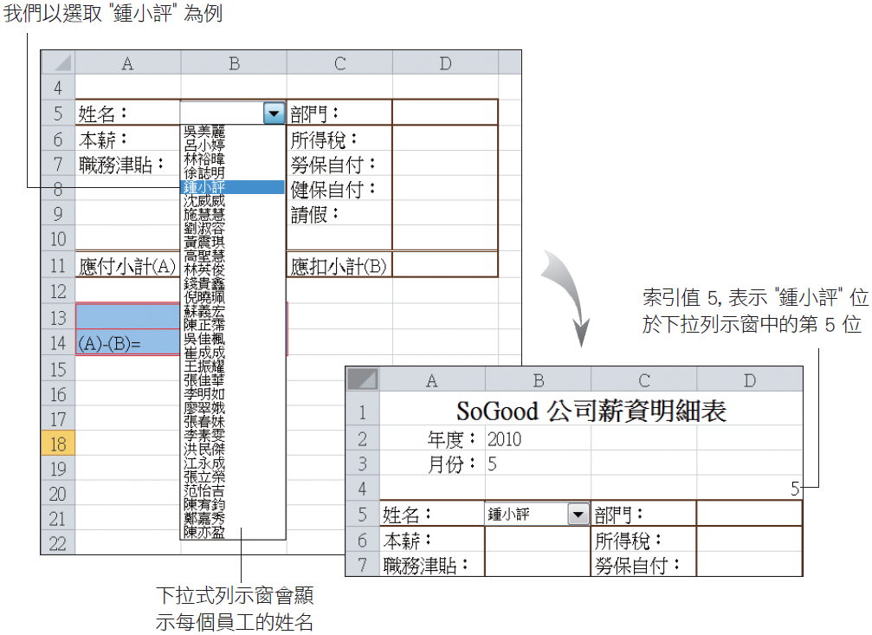

 |  |  |  | oINDEX 函數是用來找出指定範圍 (Array) 內，位於第幾列 (Row_num)、第幾欄 (Column_ num) 儲存格的內容

